ESM1-1.PLATE
1.951 | 1.994 | 0.971 | 0.914 | 1.121 | 0.908 | 0.901 | 0.917 | 1.071 | 0.885 | 0.858 | 0.893
1.205 | 1.202 | 0.971 | 1.114 | 0.991 | 0.798 | 0.91 | 0.966 | 1.086 | 0.883 | 0.868 | 0.903
0.696 | 0.692 | 0.969 | 0.983 | 0.903 | 0.786 | 0.838 | 0.968 | 0.875 | 0.948 | 0.843 | 1.034
0.427 | 0.425 | 0.95 | 1.059 | 1.122 | 1.093 | 1.027 | 1.032 | 0.909 | 0.996 | 0.847 | 0.957
0.274 | 0.281 | 0.932 | 0.86 | 1.012 | 0.931 | 0.968 | 0.881 | 0.892 | 0.92 | 0.732 | 0.95
0.144 | 0.156 | 1.038 | 0.889 | 0.98 | 0.7 | 0.833 | 0.885 | 0.799 | 0.947 | 0.826 | 0.965
0.107 | 0.105 | 0.981 | 0.93 | 0.976 | 0.851 | 0.809 | 0.91 | 0.782 | 0.745 | 0.685 | 0.868
0.068 | 0.071 | 0.937 | 0.955 | 0.974 | 0.851 | 0.883 | 0.944 | 0.919 | 0.794 | 0.702 | 0.872

ESM1

 | abs | abs-blank | expected | result
std1 | 1.972 | 1.9025 | 1000 | 1002.10
std2 | 1.203 | 1.1335 | 500 | 494.83
std3 | 0.694 | 0.624 | 250 | 235.14
std4 | 0.426 | 0.426 | 125 | 150.29
std5 | 0.277 | 0.2075 | 62.5 | 67.54
std6 | 0.150 | 0.080 | 31.25 | 24.58
std7 | 0.106 | 0.036 | 15.63 | 10.57
blank | 0.070 | 0 | 0 | -0.70

 |  |  |  |  |  |  |  | concentration (pg/ml)

Numune | Grup | absorbans | blank | abs-blank | result(pg/ml)
İlkay Sarı | Mavi poşet-1.GÜN | 0.971 | 0.070 | 0.902 | 368.95
İlkay Sarı | Mavi poşet-1.GÜN | 0.971 | 0.070 | 0.902 | 368.95
Mustafa Yıldız | Mavi poşet-1.GÜN | 0.969 | 0.070 | 0.900 | 367.92
Nuriye Erdoğan | Mavi poşet-1.GÜN | 0.95 | 0.070 | 0.881 | 358.18
Nuriye Erdoğan | Mavi poşet-1.GÜN | 0.932 | 0.070 | 0.863 | 349.03
Berat Özlü | Mavi poşet-1.GÜN | 1.038 | 0.070 | 0.969 | 404.01
Berat Özlü | Mavi poşet-1.GÜN | 0.981 | 0.070 | 0.912 | 374.12
Ersen Oğuz | Mavi poşet-1.GÜN | 0.937 | 0.070 | 0.868 | 351.56
Carlie Allison Robertson | Mavi poşet-1.GÜN | 0.914 | 0.070 | 0.845 | 339.95
Carlie Allison Robertson | Mavi poşet-1.GÜN | 1.114 | 0.070 | 1.045 | 445.05
Zeynep Yapıcı | Mavi poşet-1.GÜN | 0.983 | 0.070 | 0.914 | 375.15
Zeynep Yapıcı | Mavi poşet-1.GÜN | 1.059 | 0.070 | 0.989 | 415.22
Züleyha Gök | Mavi poşet-1.GÜN | 0.86 | 0.070 | 0.791 | 313.17
Züleyha Gök | Mavi poşet-1.GÜN | 0.889 | 0.070 | 0.820 | 327.47
Emin Karakullukçu | Mavi poşet-1.GÜN | 0.93 | 0.070 | 0.861 | 348.01
Emin Karakullukçu | Mavi poşet-1.GÜN | 0.955 | 0.070 | 0.886 | 360.73
Umut Kadir Hırlakoğlu | Mavi poşet-1.GÜN | 1.121 | 0.070 | 1.051 | 448.90
Umut Bora Pamuk | Mavi poşet-1.GÜN | 0.991 | 0.070 | 0.922 | 379.31
Umut Bora Pamuk | Mavi poşet-1.GÜN | 0.903 | 0.070 | 0.834 | 334.44
Hacer Nur Ünlü | Mavi poşet-1.GÜN | 1.122 | 0.070 | 1.053 | 449.45
Hacer Nur Ünlü | Mavi poşet-1.GÜN | 1.012 | 0.070 | 0.943 | 390.28
Şule Çelik | Mavi poşet-1.GÜN | 0.98 | 0.070 | 0.911 | 373.60
Şule Çelik | Mavi poşet-1.GÜN | 0.976 | 0.070 | 0.907 | 371.53
Pelin Gündağ öztürk | Mavi poşet-1.GÜN | 0.974 | 0.070 | 0.905 | 370.50
Pelin Gündağ öztürk | Mavi poşet-1.GÜN | 0.908 | 0.070 | 0.839 | 336.94
Zeliha Çeliker | Mavi poşet-1.GÜN | 0.798 | 0.070 | 0.729 | 283.28
Zeliha Çeliker | Mavi poşet-1.GÜN | 0.786 | 0.070 | 0.717 | 277.59
Hacer Nur Ünlü | Mavi poşet-3.GÜN | 1.093 | 0.070 | 1.023 | 433.58
Hacer Nur Ünlü | Mavi poşet-3.GÜN | 0.931 | 0.070 | 0.862 | 348.52
Carlie Allison Robertson | Mavi poşet-3.GÜN | 0.7 | 0.070 | 0.631 | 237.85
Carlie Allison Robertson | Mavi poşet-3.GÜN | 0.851 | 0.070 | 0.782 | 308.78
Nuriye Erdoğan | Mavi poşet-3.GÜN | 0.851 | 0.070 | 0.782 | 308.78
Umut Kadir | Mavi poşet-3.GÜN | 0.901 | 0.070 | 0.832 | 333.44
Umut Kadir | Mavi poşet-3.GÜN | 0.91 | 0.070 | 0.841 | 337.94
Hafiye Aydiner | Dr. Gülçin Hn. Obezite Çalışması-1.GÜN | 0.838 | 0.070 | 0.769 | 302.46
Zehra Artantaş | Dr. Gülçin Hn. Obezite Çalışması-1.GÜN | 1.027 | 0.070 | 0.957 | 398.18
Zehra Artantaş | Dr. Gülçin Hn. Obezite Çalışması-1.GÜN | 0.968 | 0.070 | 0.899 | 367.41
Eda Erdem | Dr. Gülçin Hn. Obezite Çalışması-1.GÜN | 0.833 | 0.070 | 0.764 | 300.04
Eda Erdem | Dr. Gülçin Hn. Obezite Çalışması-1.GÜN | 0.809 | 0.070 | 0.740 | 288.51
Salih Doğangüzel | Şeffaf Poşet-PREOP | 0.883 | 0.070 | 0.814 | 324.50
Salih Doğangüzel | Şeffaf Poşet-PREOP | 0.917 | 0.070 | 0.848 | 341.46
Bushra Assı | Şeffaf Poşet-PREOP | 0.966 | 0.070 | 0.897 | 366.38
Bushra Assı | Şeffaf Poşet-PREOP | 0.968 | 0.070 | 0.899 | 367.41
Fatıma Akgün | Şeffaf Poşet-PREOP | 1.032 | 0.070 | 0.963 | 400.83
Ezgi Koç | Şeffaf Poşet-PREOP | 0.881 | 0.070 | 0.812 | 323.51
Ezgi Koç | Şeffaf Poşet-PREOP | 0.885 | 0.070 | 0.816 | 325.49
Yağmur Yılmaz | Şeffaf Poşet-PREOP | 0.91 | 0.070 | 0.841 | 337.94
Yağmur Yılmaz | Şeffaf Poşet-PREOP | 0.944 | 0.070 | 0.875 | 355.12
Melek Kara | Şeffaf Poşet-PREOP | 1.071 | 0.070 | 1.002 | 421.67
Melek Kara | Şeffaf Poşet-PREOP | 1.086 | 0.070 | 1.017 | 429.78
Murat Poyraz | Şeffaf Poşet-POSTOP | 0.875 | 0.070 | 0.806 | 320.54
Murat Poyraz | Şeffaf Poşet-POSTOP | 0.909 | 0.070 | 0.840 | 337.44
Ahmet Aydemir | Şeffaf Poşet-POSTOP | 0.892 | 0.070 | 0.823 | 328.96
Elif Kılıçkan | Şeffaf Poşet-POSTOP | 0.799 | 0.070 | 0.730 | 283.75
Elif Kılıçkan | Şeffaf Poşet-POSTOP | 0.782 | 0.070 | 0.713 | 275.71
Salih Doğangüzel | Şeffaf Poşet-POSTOP-18.02.22 | 0.919 | 0.070 | 0.850 | 342.46
Melek Kara | Şeffaf Poşet-POSTOP-17.02.22-3.gün | 0.885 | 0.070 | 0.816 | 325.49
Melek Kara | Şeffaf Poşet-POSTOP-17.02.22-3.gün | 0.883 | 0.070 | 0.814 | 324.50
Yağmur Yılmaz | Şeffaf Poşet-POSTOP-18.02.22-3.gün | 0.948 | 0.070 | 0.879 | 357.16
Yağmur Yılmaz | Şeffaf Poşet-POSTOP-18.02.22-3.gün | 0.996 | 0.070 | 0.927 | 381.91
Bushra Assı | Şeffaf Poşet-POSTOP-3.gün | 0.92 | 0.070 | 0.851 | 342.97
Bushra Assı | Şeffaf Poşet-POSTOP-3.gün | 0.947 | 0.070 | 0.878 | 356.65
Fatıma Akgün | Şeffaf Poşet-TABURCU | 0.745 | 0.070 | 0.676 | 258.43
Fatıma Akgün | Şeffaf Poşet-TABURCU | 0.794 | 0.070 | 0.725 | 281.38
Ezgi Koç | Şeffaf Poşet-TABURCU | 0.858 | 0.070 | 0.789 | 312.20
Murat Poyraz | Dr. Ali Doğan Dursun--PREOP | 0.868 | 0.070 | 0.799 | 317.10
Murat Poyraz | Dr. Ali Doğan Dursun--PREOP | 0.843 | 0.070 | 0.774 | 304.89
Ahmet Aydemir | Dr. Ali Doğan Dursun--PREOP | 0.847 | 0.070 | 0.778 | 306.83
Ahmet Aydemir | Dr. Ali Doğan Dursun--PREOP | 0.732 | 0.070 | 0.663 | 252.43
Nilgül Çevik | Dr. Ali Doğan Dursun--PREOP | 0.826 | 0.070 | 0.757 | 296.67
Elif Kılıçkan | Dr. Ali Doğan Dursun--PREOP | 0.685 | 0.070 | 0.616 | 231.09
Elif Kılıçkan | Dr. Ali Doğan Dursun--PREOP | 0.702 | 0.070 | 0.633 | 238.75
Mariana Birca | Dr. Ali Doğan Dursun--PREOP | 0.893 | 0.070 | 0.824 | 329.46
Mariana Birca | Dr. Ali Doğan Dursun--PREOP | 0.903 | 0.070 | 0.834 | 334.44
Zahra Alıjanı | Dr. Ali Doğan Dursun--PREOP | 1.034 | 0.070 | 0.965 | 401.89
Akile Baytemir | Dr. Ali Doğan Dursun--PREOP | 0.957 | 0.070 | 0.888 | 361.76
Akile Baytemir | Dr. Ali Doğan Dursun--PREOP | 0.95 | 0.070 | 0.881 | 358.18
Beytullah Yazıcı | Dr. Ali Doğan Dursun--PREOP | 0.965 | 0.070 | 0.896 | 365.86
Miraç Çıkrak | Dr. Ali Doğan Dursun--PREOP | 0.868 | 0.070 | 0.799 | 317.10
Miraç Çıkrak | Dr. Ali Doğan Dursun--PREOP | 0.872 | 0.070 | 0.803 | 319.07

ESM1-2.PLATE
1.993 | 2.069 | 1.204 | 1.23 | 1.138 | 1.136 | 0.786 | 1.068 | 0.913 | 0.905 | 1.154 | 0.556
1.207 | 1.209 | 0.915 | 0.818 | 1.033 | 0.93 | 0.786 | 0.78 | 0.996 | 0.894 | 0.967 | 0.895
0.72 | 0.76 | 1.159 | 0.789 | 0.898 | 0.916 | 0.734 | 0.85 | 0.877 | 0.748 | 0.882 | 0.847
0.381 | 0.366 | 1.088 | 0.908 | 0.91 | 0.947 | 0.784 | 0.807 | 0.824 | 0.839 | 0.866 | 0.779
0.213 | 0.215 | 1.234 | 0.942 | 1.029 | 0.745 | 0.832 | 0.996 | 1.056 | 0.815 | 0.966 | 0.83
0.139 | 0.141 | 0.873 | 0.721 | 0.923 | 0.613 | 1.038 | 0.931 | 0.737 | 0.934 | 0.865 | 0.894
0.092 | 0.098 | 1.069 | 0.522 | 1.057 | 1.192 | 1.268 | 0.82 | 1.164 | 1.012 | 0.904 | 0.671
0.061 | 0.053 | 0.784 | 0.474 | 0.854 | 0.687 | 0.912 | 0.748 | 1.014 | 0.771 | 0.557 | 0.652

ESM1

 | abs | abs-blank | expected | result
std1 | 2.030 | 1.973 | 1000 | 1002.09
std2 | 1.208 | 1.151 | 500 | 489.90
std3 | 0.740 | 0.683 | 250 | 259.56
std4 | 0.374 | 0.374 | 125 | 131.65
std5 | 0.214 | 0.157 | 62.5 | 53.73
std6 | 0.140 | 0.083 | 31.25 | 29.28
std7 | 0.095 | 0.038 | 15.63 | 14.95
blank | 0.057 | 0 | 0 | 3.18

 |  |  |  |  |  |  |  |  | concentration (pg/ml)

Numune | Grup | absorbans | blank | abs-blank | result(pg/ml)
Buse Çalık | Dr. Ali Doğan Dursun--PREOP | 1.204 | 0.057 | 1.147 | 487.75
Buse Çalık | Dr. Ali Doğan Dursun--PREOP | 0.915 | 0.057 | 0.858 | 340.49
Serpil Erarslan | Dr. Ali Doğan Dursun--PREOP | 1.159 | 0.057 | 1.102 | 463.70
Nilgül Çevik | Dr. Ali Doğan Dursun--POSTOP | 1.088 | 0.057 | 1.031 | 426.60
Nilgül Çevik | Dr. Ali Doğan Dursun--POSTOP | 1.234 | 0.057 | 1.177 | 504.00
Ersen Oğuz | Dr. Ali Doğan Dursun-TABURCU | 0.873 | 0.057 | 0.816 | 320.50
Emin Karakullukçu | Dr. Ali Doğan Dursun-TABURCU | 1.069 | 0.057 | 1.012 | 416.85
Emin Karakullukçu | Dr. Ali Doğan Dursun-TABURCU | 0.784 | 0.057 | 0.727 | 279.32
Zeliha Çeliker | Dr. Ali Doğan Dursun-TABURCU | 1.23 | 0.057 | 1.173 | 501.83
Miraç Çıkrak | Dr. Ali Doğan Dursun-TABURCU | 0.818 | 0.057 | 0.761 | 294.86
Miraç Çıkrak | Dr. Ali Doğan Dursun-TABURCU | 0.789 | 0.057 | 0.732 | 281.60
Zehra Artantaş | Dr. Ali Doğan Dursun-TABURCU | 0.908 | 0.057 | 0.851 | 337.13
Zehra Artantaş | Dr. Ali Doğan Dursun-TABURCU | 0.942 | 0.057 | 0.885 | 353.53
Umut Bora Pamuk | Dr. Ali Doğan Dursun-TABURCU | 0.721 | 0.057 | 0.664 | 251.15
Eda Erdem | Dr. Ali Doğan Dursun-TABURCU | 0.522 | 0.057 | 0.465 | 167.44
Eda Erdem | Dr. Ali Doğan Dursun-TABURCU | 0.474 | 0.057 | 0.417 | 148.45
Mustafa Yıldız | Dr. Ali Doğan Dursun-TABURCU | 1.138 | 0.057 | 1.081 | 452.62
Mustafa Yıldız | Dr. Ali Doğan Dursun-TABURCU | 1.033 | 0.057 | 0.976 | 398.57
Zeynep Yapıcı | Dr. Ali Doğan Dursun-TABURCU | 0.898 | 0.057 | 0.841 | 332.36
Akile Baytemir | Dr. Ali Doğan Dursun-TABURCU | 0.91 | 0.057 | 0.853 | 338.09
Akile Baytemir | Dr. Ali Doğan Dursun-TABURCU | 1.029 | 0.057 | 0.972 | 396.55
Buse Çalık | Dr. Ali Doğan Dursun-TABURCU | 0.923 | 0.057 | 0.866 | 344.34
Berat Özlü | Dr. Ali Doğan Dursun-TABURCU | 1.057 | 0.057 | 1.000 | 410.73
Berat Özlü | Dr. Ali Doğan Dursun-TABURCU | 0.854 | 0.057 | 0.797 | 311.58
Mariana Birca | Dr. Ali Doğan Dursun-TABURCU | 1.136 | 0.057 | 1.079 | 451.57
Mariana Birca | Dr. Ali Doğan Dursun-TABURCU | 0.93 | 0.057 | 0.873 | 347.72
Zahra Alıjanı | Dr. Ali Doğan Dursun-TABURCU | 0.916 | 0.057 | 0.859 | 340.97
Zahra Alıjanı | Dr. Ali Doğan Dursun-TABURCU | 0.947 | 0.057 | 0.890 | 355.96
Beytullah Yazıcı | Dr. Ali Doğan Dursun-TABURCU | 0.745 | 0.057 | 0.688 | 261.79
Beytullah Yazıcı | Dr. Ali Doğan Dursun-TABURCU | 0.613 | 0.057 | 0.556 | 204.72
Züleyha Gök | Dr. Ali Doğan Dursun-TABURCU | 1.192 | 0.057 | 1.135 | 481.29
İlkay Sarı | Dr. Ali Doğan Dursun-TABURCU | 0.687 | 0.057 | 0.630 | 236.28
İlkay Sarı | Dr. Ali Doğan Dursun-TABURCU | 0.786 | 0.057 | 0.729 | 280.23
Serpil Erarslan | Dr. Ali Doğan Dursun-TABURCU | 0.786 | 0.057 | 0.729 | 280.23
Serpil Erarslan | Dr. Ali Doğan Dursun-TABURCU | 0.734 | 0.057 | 0.677 | 256.90
Mehmet Serdar Asan | Kontrol Grubu | 0.784 | 0.057 | 0.727 | 279.32
Mehmet Serdar Asan | Kontrol Grubu | 0.832 | 0.057 | 0.775 | 301.33
Aytül Şahin | Kontrol Grubu | 1.038 | 0.057 | 0.981 | 401.09
Aytül Şahin | Kontrol Grubu | 1.268 | 0.057 | 1.211 | 522.65
Can Demir | Kontrol Grubu | 0.912 | 0.057 | 0.855 | 339.05
Can Demir | Kontrol Grubu | 1.068 | 0.057 | 1.011 | 416.34
Mahmut Emre Seçgin | Kontrol Grubu | 0.78 | 0.057 | 0.723 | 277.51
Oktay Demir | Kontrol Grubu | 0.85 | 0.057 | 0.793 | 309.71
Oktay Demir | Kontrol Grubu | 0.807 | 0.057 | 0.750 | 289.81
Onur Türkcan | Kontrol Grubu | 0.996 | 0.057 | 0.939 | 380.05
Onur Türkcan | Kontrol Grubu | 0.931 | 0.057 | 0.874 | 348.20
Canan Demir | Kontrol Grubu | 0.82 | 0.057 | 0.763 | 295.79
Canan Demir | Kontrol Grubu | 0.748 | 0.057 | 0.691 | 263.13
Cemal Çaparuşağı | Kontrol Grubu | 0.913 | 0.057 | 0.856 | 339.53
Cemal Çaparuşağı | Kontrol Grubu | 0.996 | 0.057 | 0.939 | 380.05
Ceren Kutu | Kontrol Grubu | 0.877 | 0.057 | 0.820 | 322.39
Ceren Kutu | Kontrol Grubu | 0.824 | 0.057 | 0.767 | 297.63
Gökhan Oğulcan Ay | Kontrol Grubu | 1.056 | 0.057 | 0.999 | 410.22
Aynur Alıcı | Kontrol Grubu | 0.737 | 0.057 | 0.680 | 258.23
Aynur Alıcı | Kontrol Grubu | 1.164 | 0.057 | 1.107 | 466.35
Aylin Ayvazoğlu | Kontrol Grubu | 1.014 | 0.057 | 0.957 | 389.03
Aylin Ayvazoğlu | Kontrol Grubu | 0.905 | 0.057 | 0.848 | 335.70
Buse Alkan | Kontrol Grubu | 0.894 | 0.057 | 0.837 | 330.45
Buse Alkan | Kontrol Grubu | 0.748 | 0.057 | 0.691 | 263.13
Gülçin Türkmen Sarıyıldız | Kontrol Grubu | 0.839 | 0.057 | 0.782 | 304.58
Gülçin Türkmen Sarıyıldız | Kontrol Grubu | 0.815 | 0.057 | 0.758 | 293.48
Mervenur Çalışkan | Kontrol Grubu | 0.934 | 0.057 | 0.877 | 349.65
Mervenur Çalışkan | Kontrol Grubu | 1.012 | 0.057 | 0.955 | 388.03
Gülden Gafur | Kontrol Grubu | 0.771 | 0.057 | 0.714 | 273.44
Yurdagül Işık | Kontrol Grubu | 1.154 | 0.057 | 1.097 | 461.06
Yurdagül Işık | Kontrol Grubu | 0.967 | 0.057 | 0.910 | 365.74
Alper Çelik | Kontrol Grubu | 0.882 | 0.057 | 0.825 | 324.75
Alper Çelik | Kontrol Grubu | 0.866 | 0.057 | 0.809 | 317.20
Serap Genç | Kontrol Grubu | 0.966 | 0.057 | 0.909 | 365.25
Serap Genç | Kontrol Grubu | 0.865 | 0.057 | 0.808 | 316.73
Filiz Şahin | Kontrol Grubu | 0.904 | 0.057 | 0.847 | 335.22
Aykut İlker Arslan | Kontrol Grubu | 0.557 | 0.057 | 0.500 | 181.58
Aykut İlker Arslan | Kontrol Grubu | 0.556 | 0.057 | 0.499 | 181.17
Serkan Kay | Kontrol Grubu | 0.895 | 0.057 | 0.838 | 330.93
Serkan Kay | Kontrol Grubu | 0.847 | 0.057 | 0.790 | 308.31
Zakir Altuntaş | Kontrol Grubu | 0.779 | 0.057 | 0.722 | 277.06
Zakir Altuntaş | Kontrol Grubu | 0.83 | 0.057 | 0.773 | 300.41
Ayşe Turan | Kontrol Grubu | 0.894 | 0.057 | 0.837 | 330.45
Tuna Tercanlı | Kontrol Grubu | 0.671 | 0.057 | 0.614 | 229.36
Tuna Tercanlı | Kontrol Grubu | 0.652 | 0.057 | 0.595 | 221.21

Materyal-metod
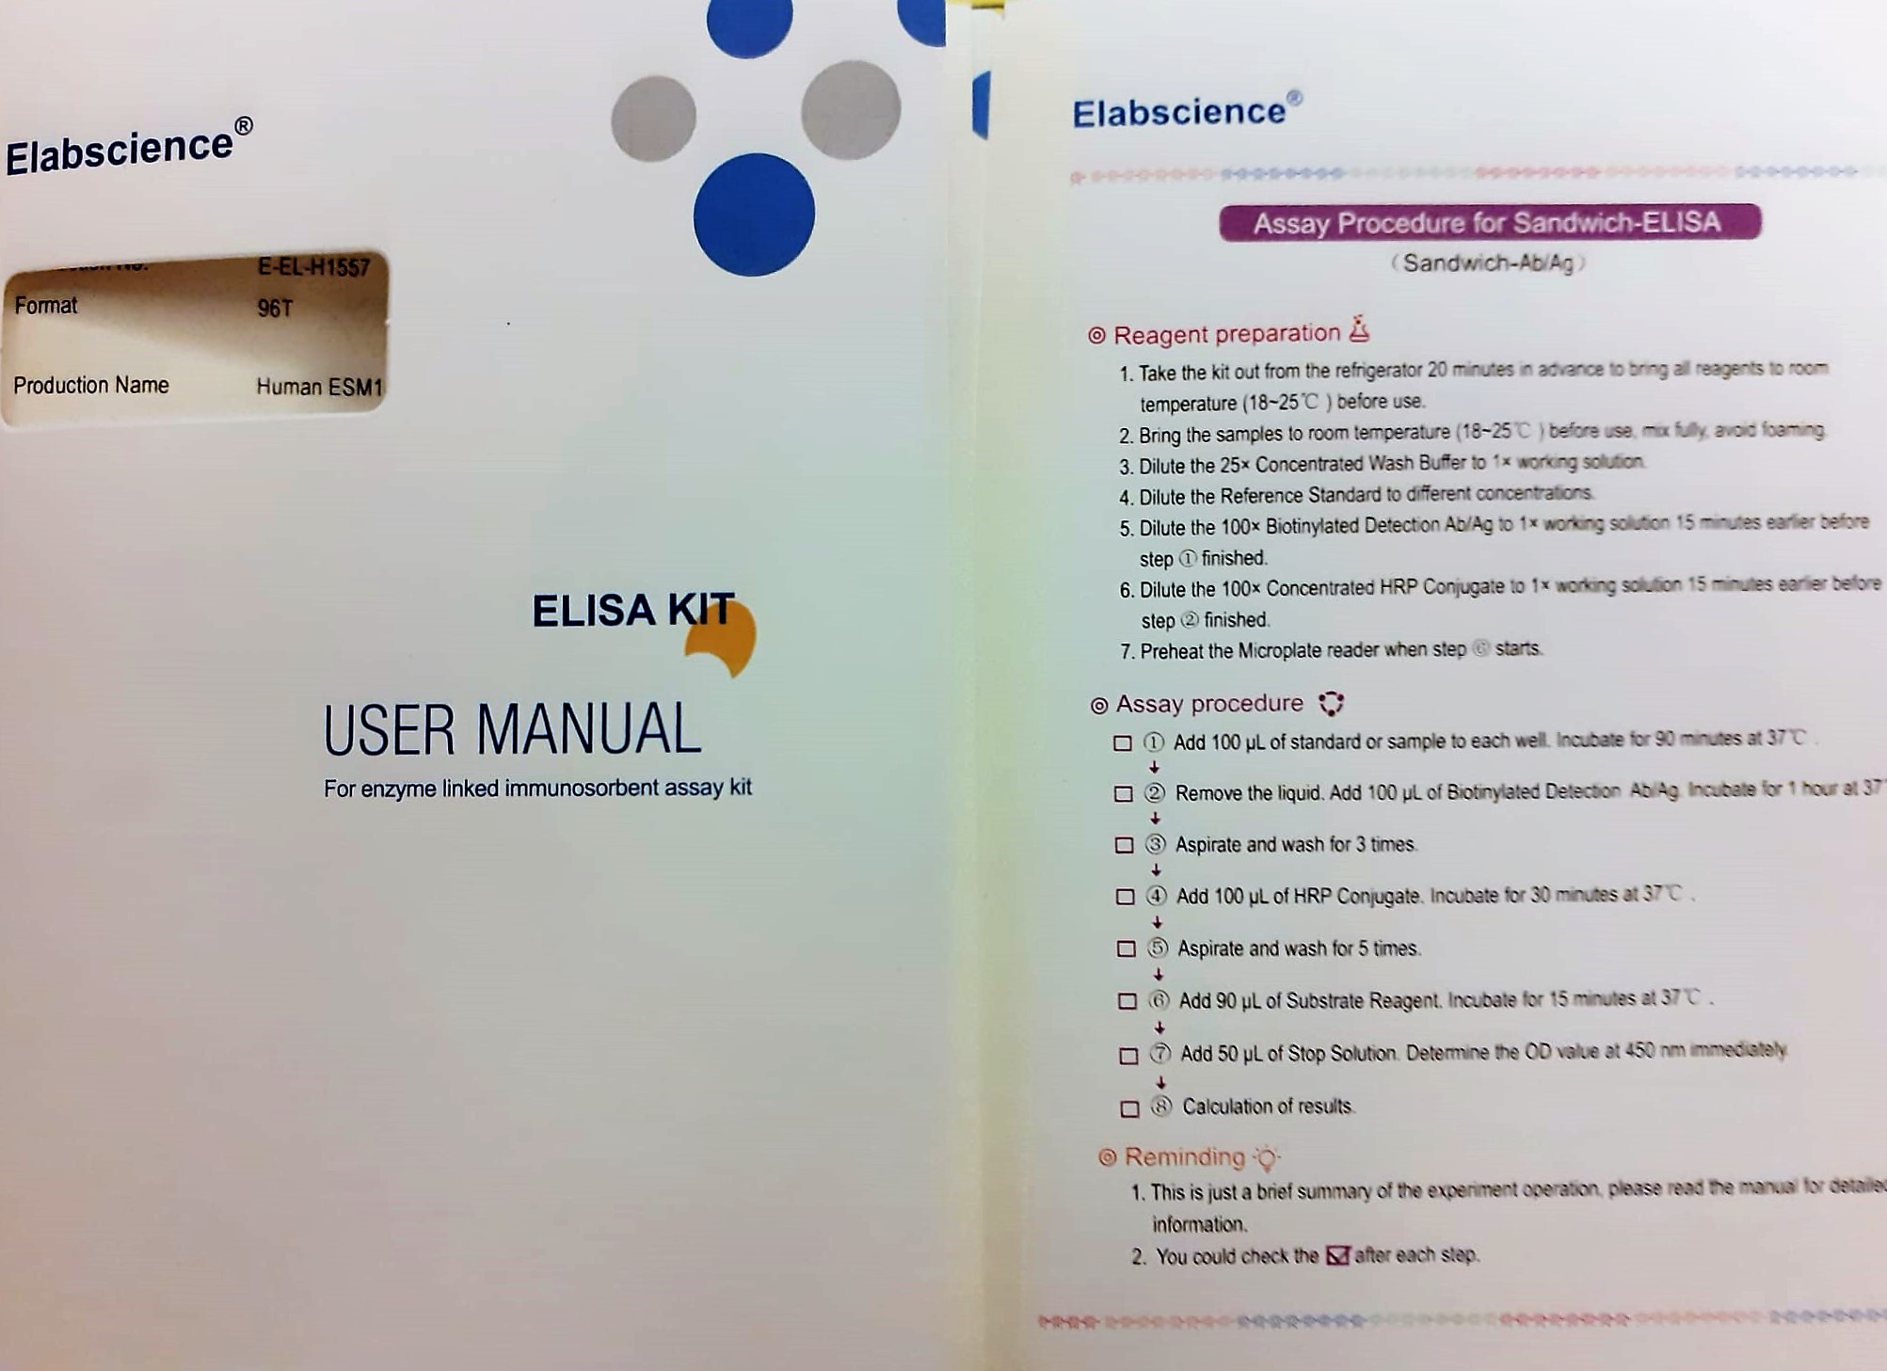
KİT ADI | TÜR | MARKA | CAT. NO | Yöntem | Kullanılan Cihaz
Endothelial Cell Specific Molecule 1 (ESM1) | Human | Elabscience | E-EL-H1557 | ELİSA | Mıcroplate reader: BIO-TEK EL X 800-Aotu strıp washer:BIO TEK EL X 50

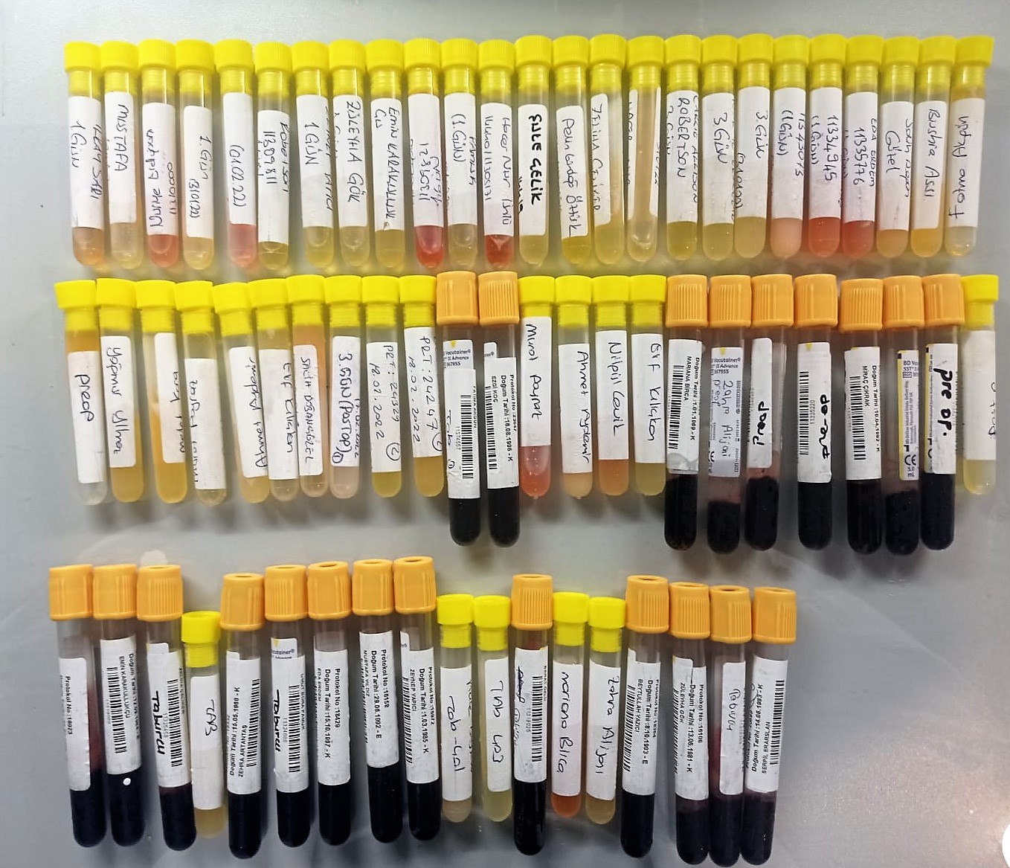

Human ESM1 Test Principle
This ELISA kit uses the Sandwich-ELISA principle. The micro ELISA plate provided in this kit has been pre-coated with an antibody specific to Human ESM1.
Samples (or Standards) are added to the micro ELISA plate wells and combined with the specific antibody. Then a biotinylated detection antibody specific for Human ESM1 and Avidin-Horseradish Peroxidase (HRP) conjugate are added successively to each micro plate well and incubated.
Free components are washed away. The substrate solution is added to each well. Only those wells that contain Human ESM1, biotinylated detection antibody and Avidin-HRP conjugate will appear blue in color
The enzyme-substrate reaction is terminated by the addition of stop solution and the color turns yellow. The optical density (OD) is measured spectrophotometrically at a wavelength of 450 nm ± 2 nm.
The OD value is proportional to the concentration of Human ESM1. You can calculate the concentration of Human ESM1 in the samples by comparing the OD of the samples to the standard curve.

